Sheet1
Xóa hk sinh -> báo thành công, load lại vẫn còn( chưa call xóa trong db)
Xóa giao viên -> báo thành công, load lại vẫn còn( chưa call xóa trong db)
http://localhost:59900/Class lỗi
Đăng ký tài khoản học sinh lỗi
Click vào giáo viên -> xem thông tin danh sách lớp giáo viên dạy
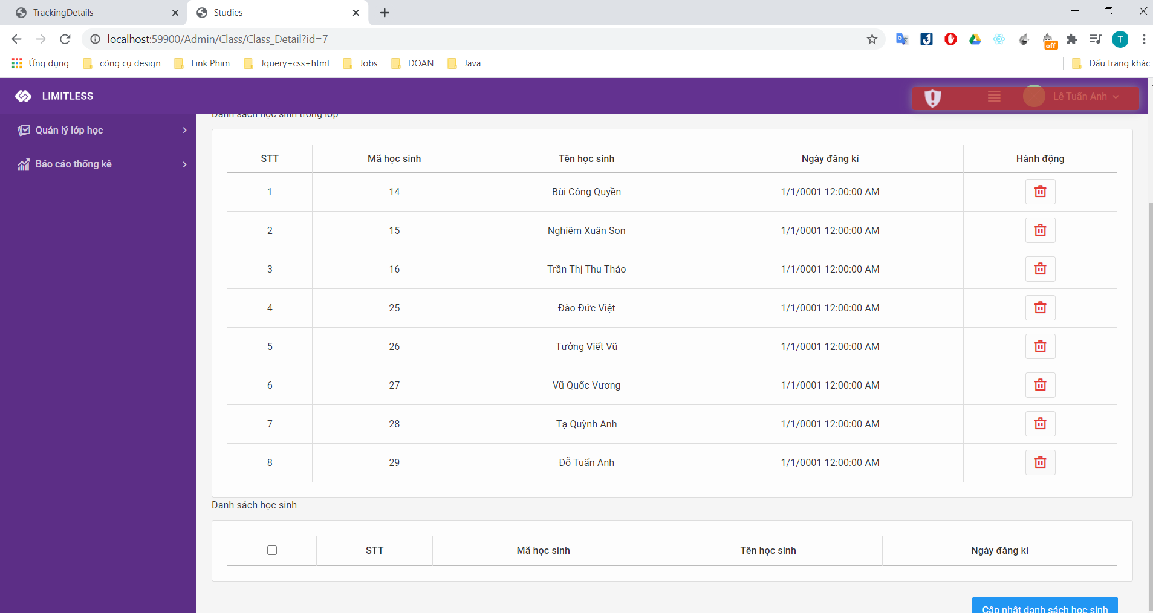 Không xóa được học sinh khỏi lớp họp đã đăng ký
Client: click vào lớp hk chết. K xem đk lớp hk

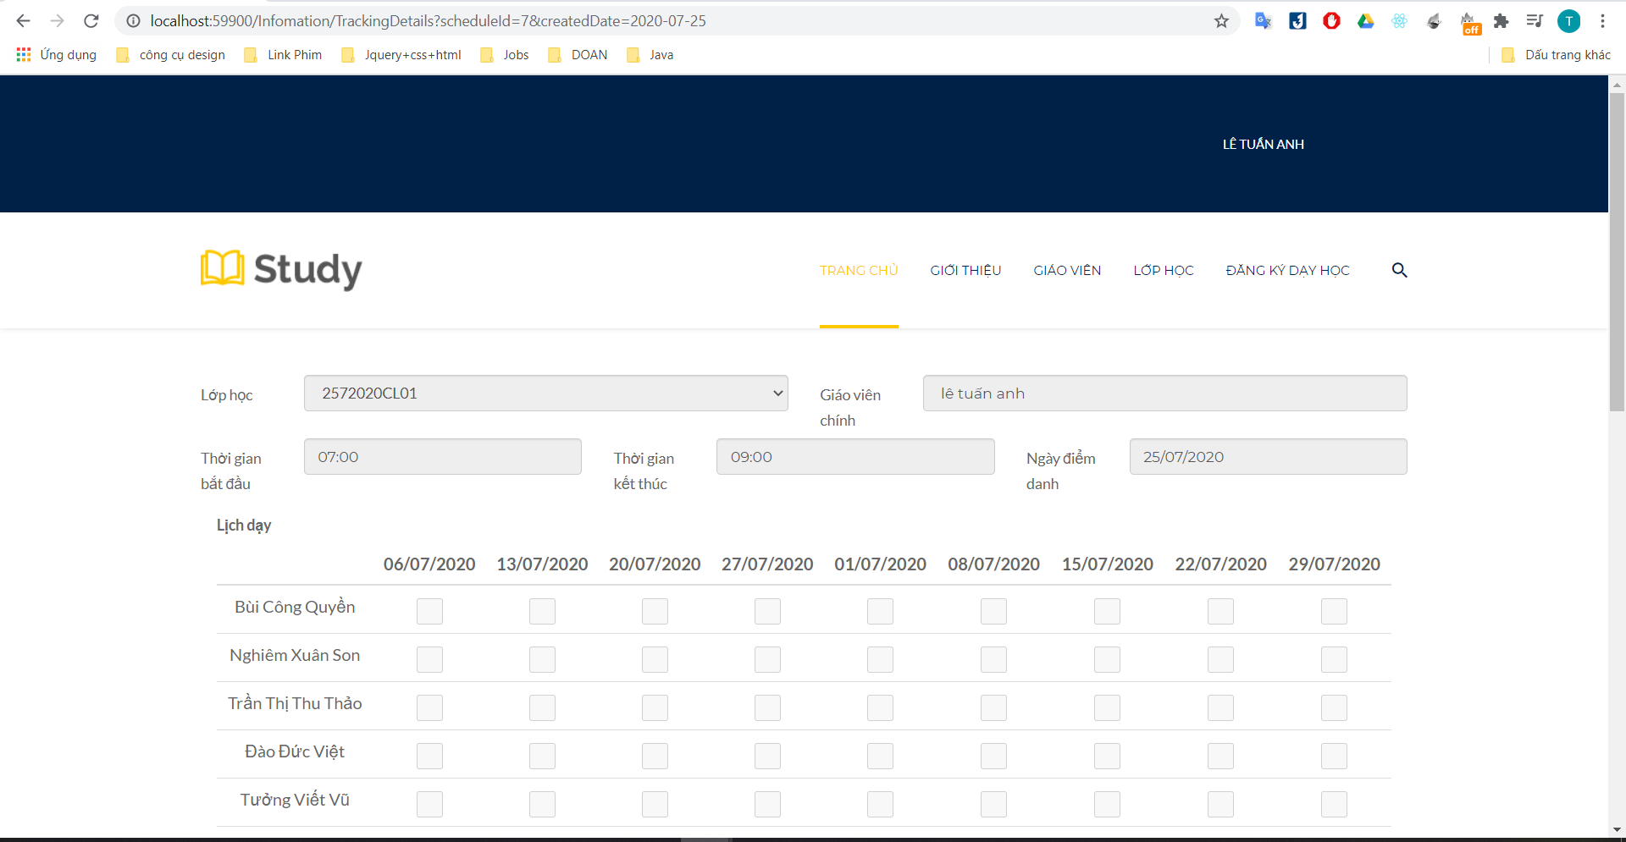 Sắp xếp lại ngày theo lần lượt, bỏ time start, time end
để lại thứ tự của tháng từ 1->12, năm từ 2015 trở đi( báo cáo thu chi )
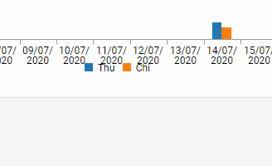 Đẩy thu chi lùi xuống
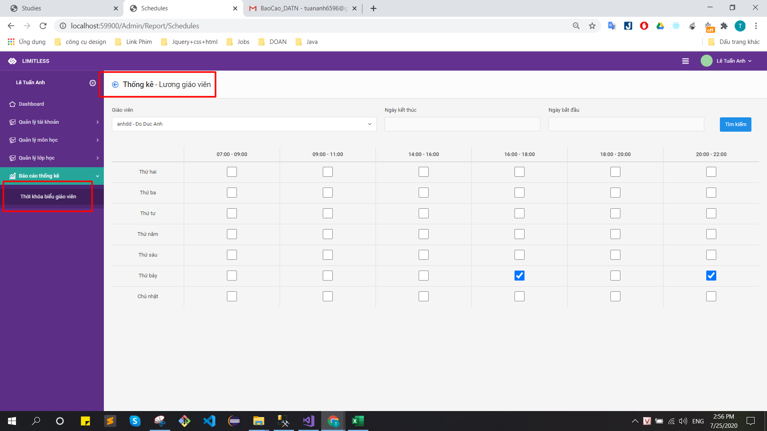 Sửa lại title cho thời khóa biểu của giáo viên(bỏ thống kê thời khóa biểu bên kế toán đi)

Upload ảnh giáo viên k đk
Bỏ nút search
Kiểm tra lại số lượng lớp hk( đang hiển thị tất cả đều 50). bỏ comment | 